シート6 デザインUI
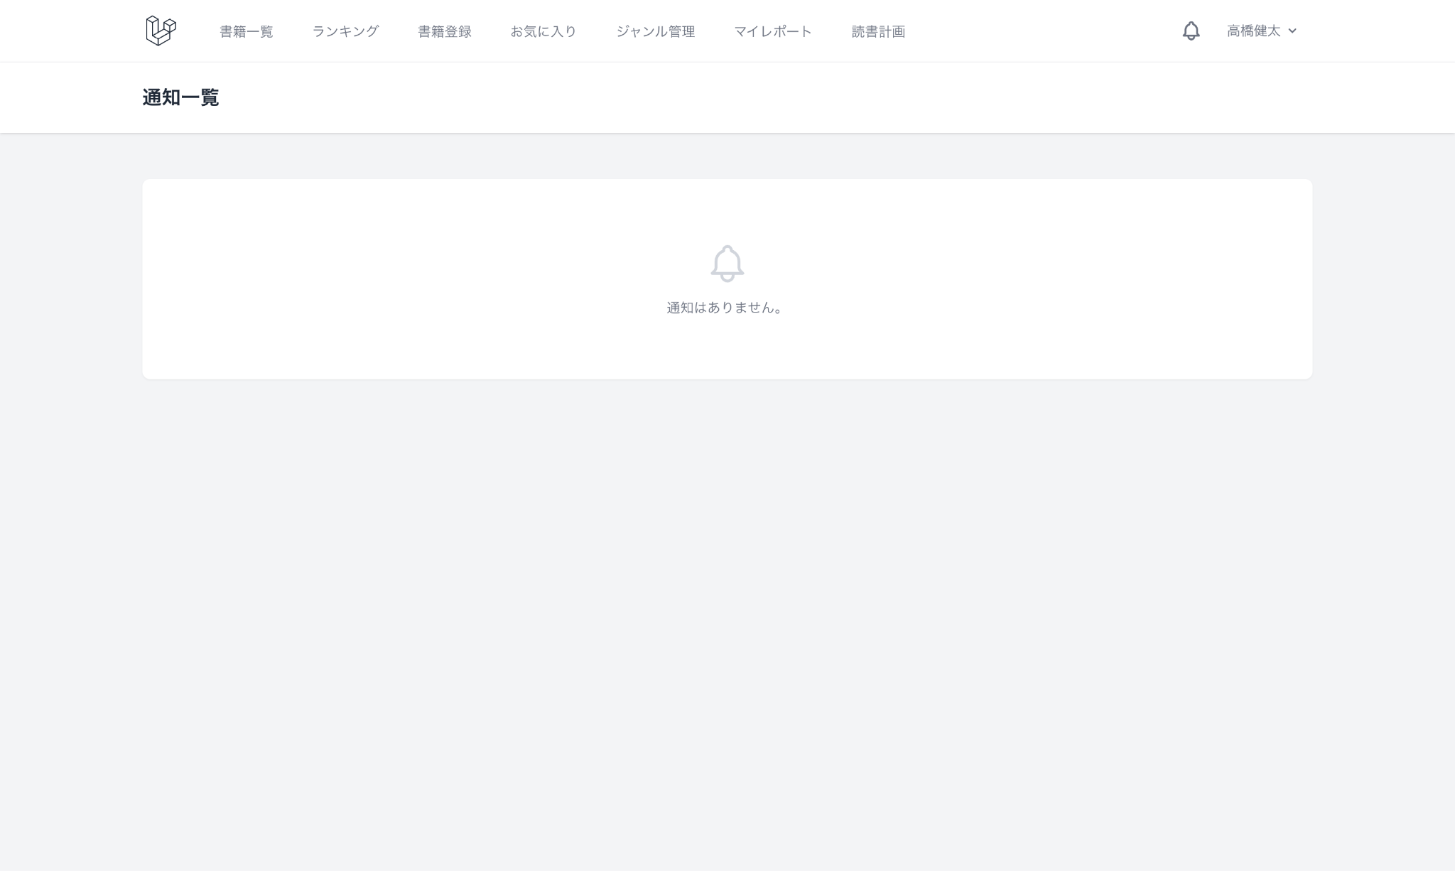
デザインUI
 | 各画面のUI画像を添付してあります。 模擬案件の実装に入る前に内容を確認し、画面要件の理解に役立ててください。 赤字（★マーク）は応用機能で追加・変更される画面です。

 | 書籍管理
 | 書籍一覧画面 | 書籍詳細画面 |  | 書籍登録画面 |  |  | 書籍編集画面
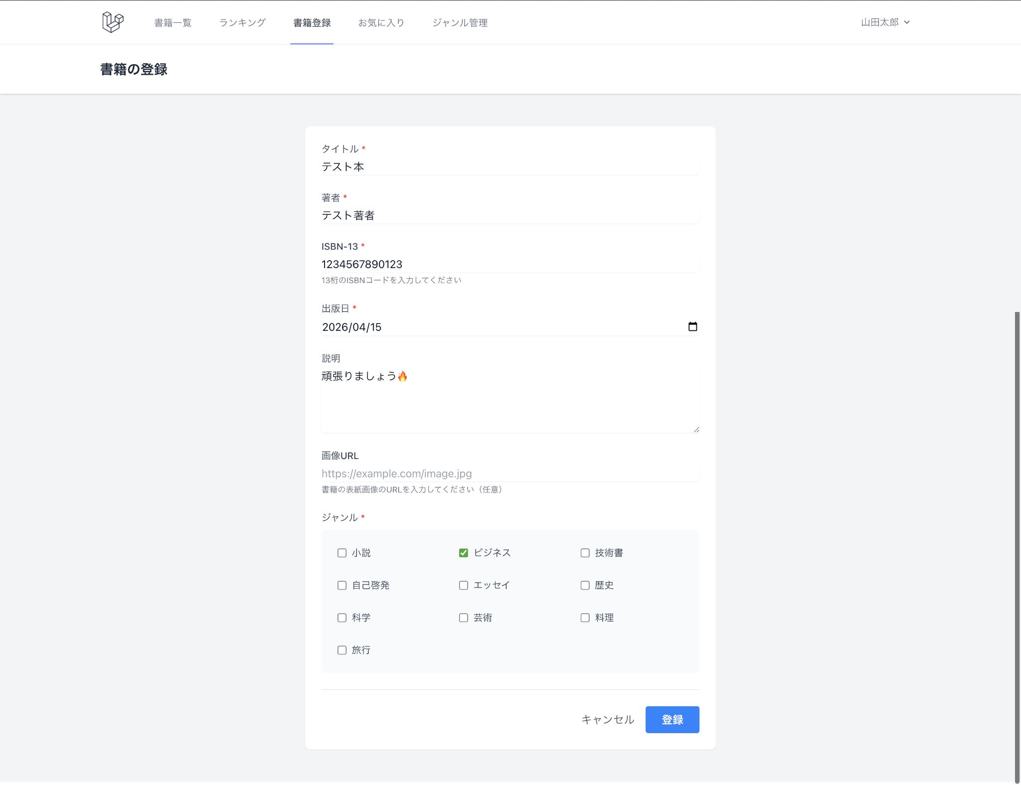
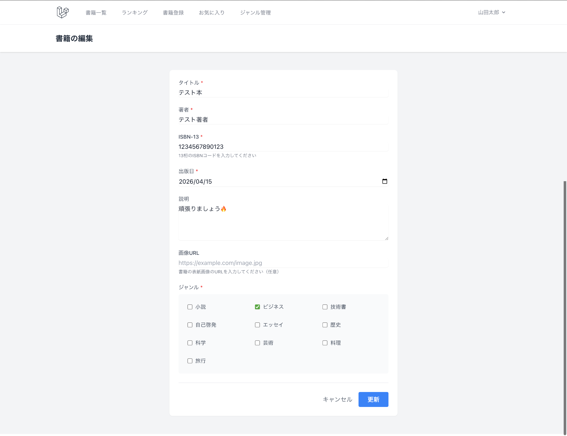

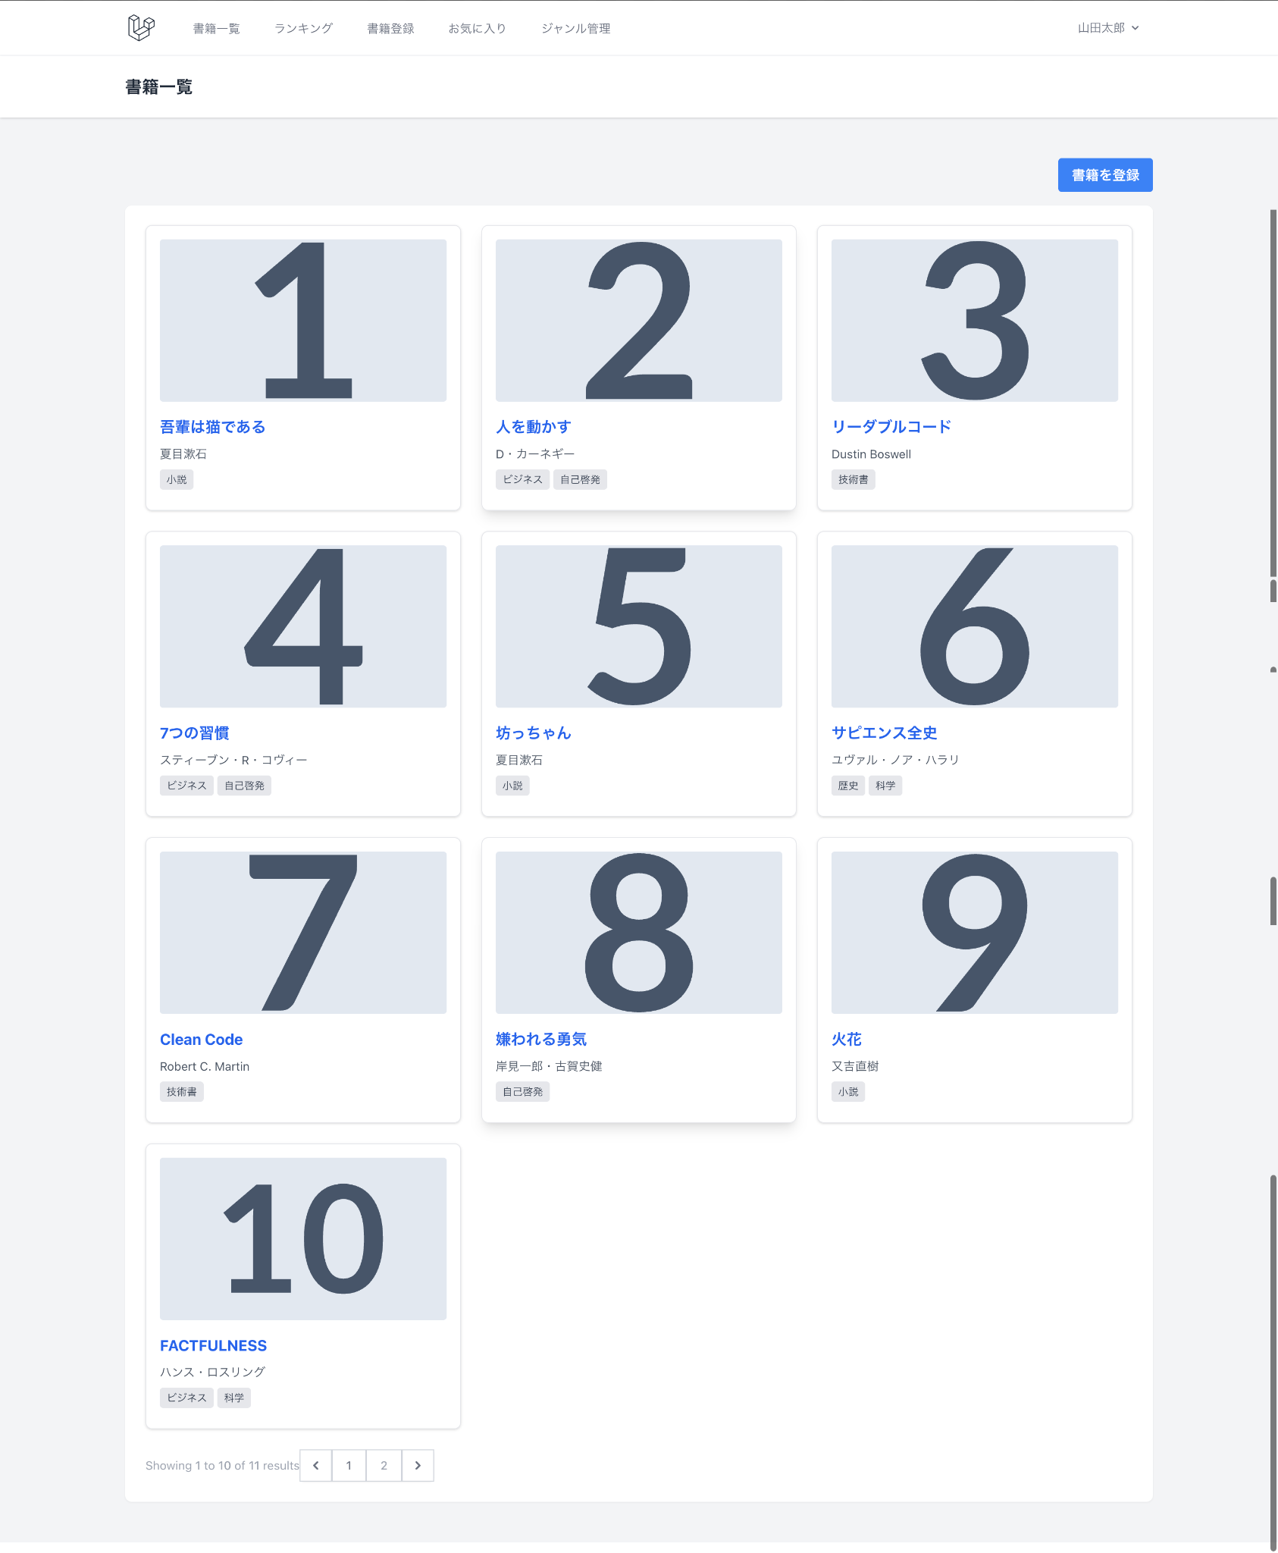
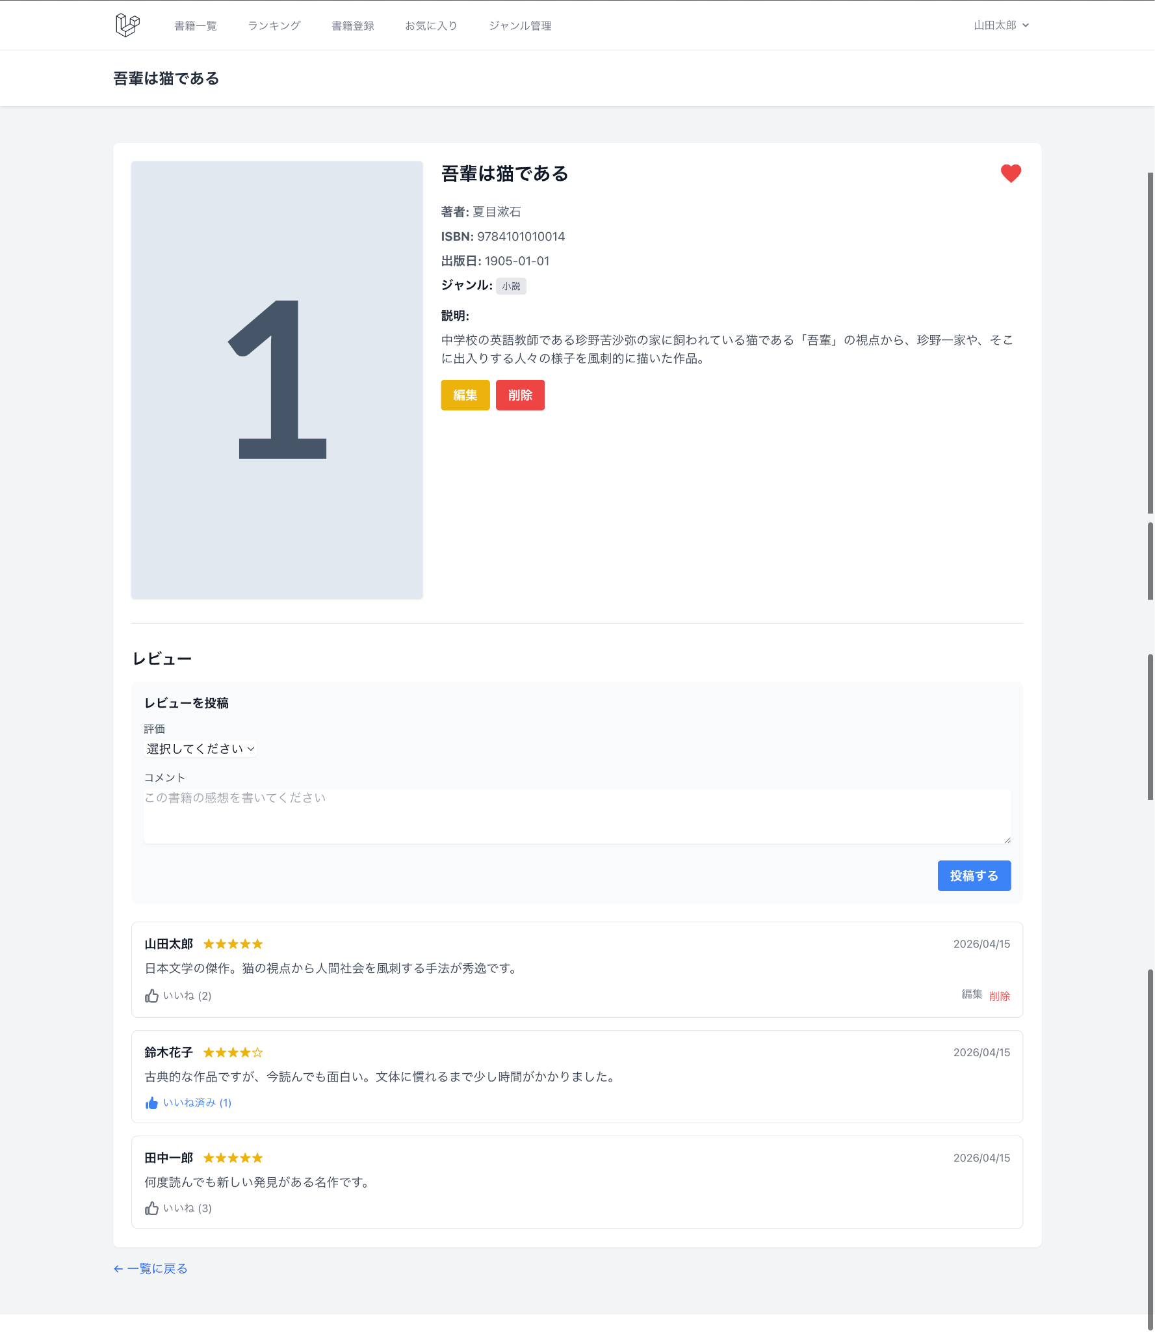

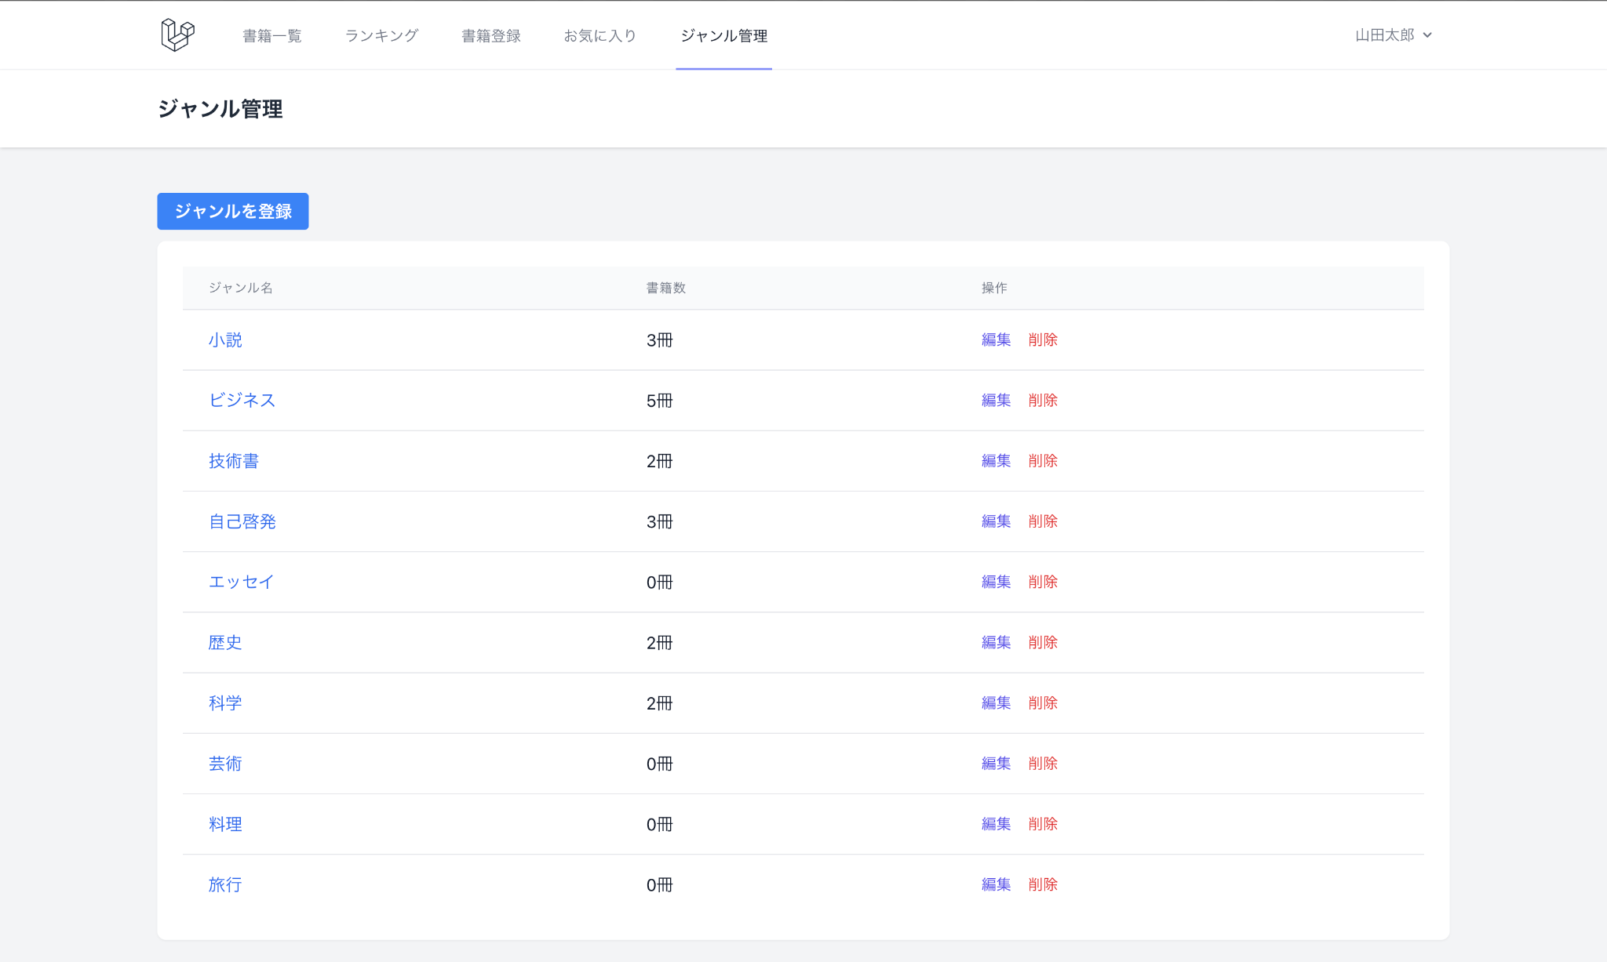
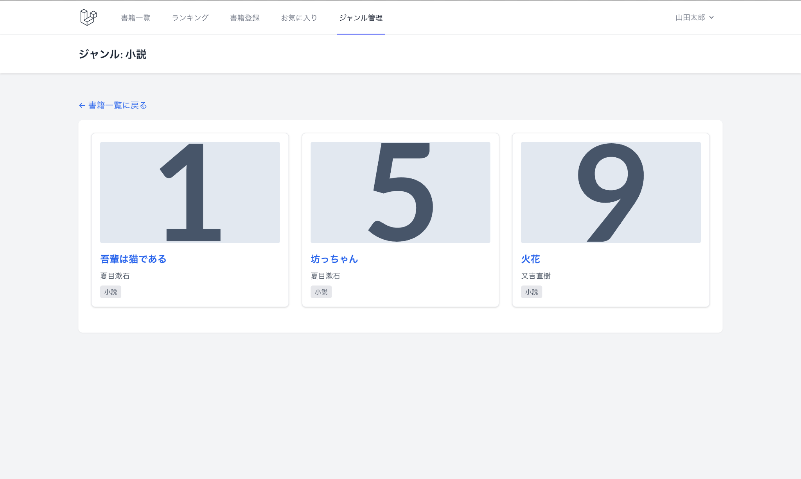
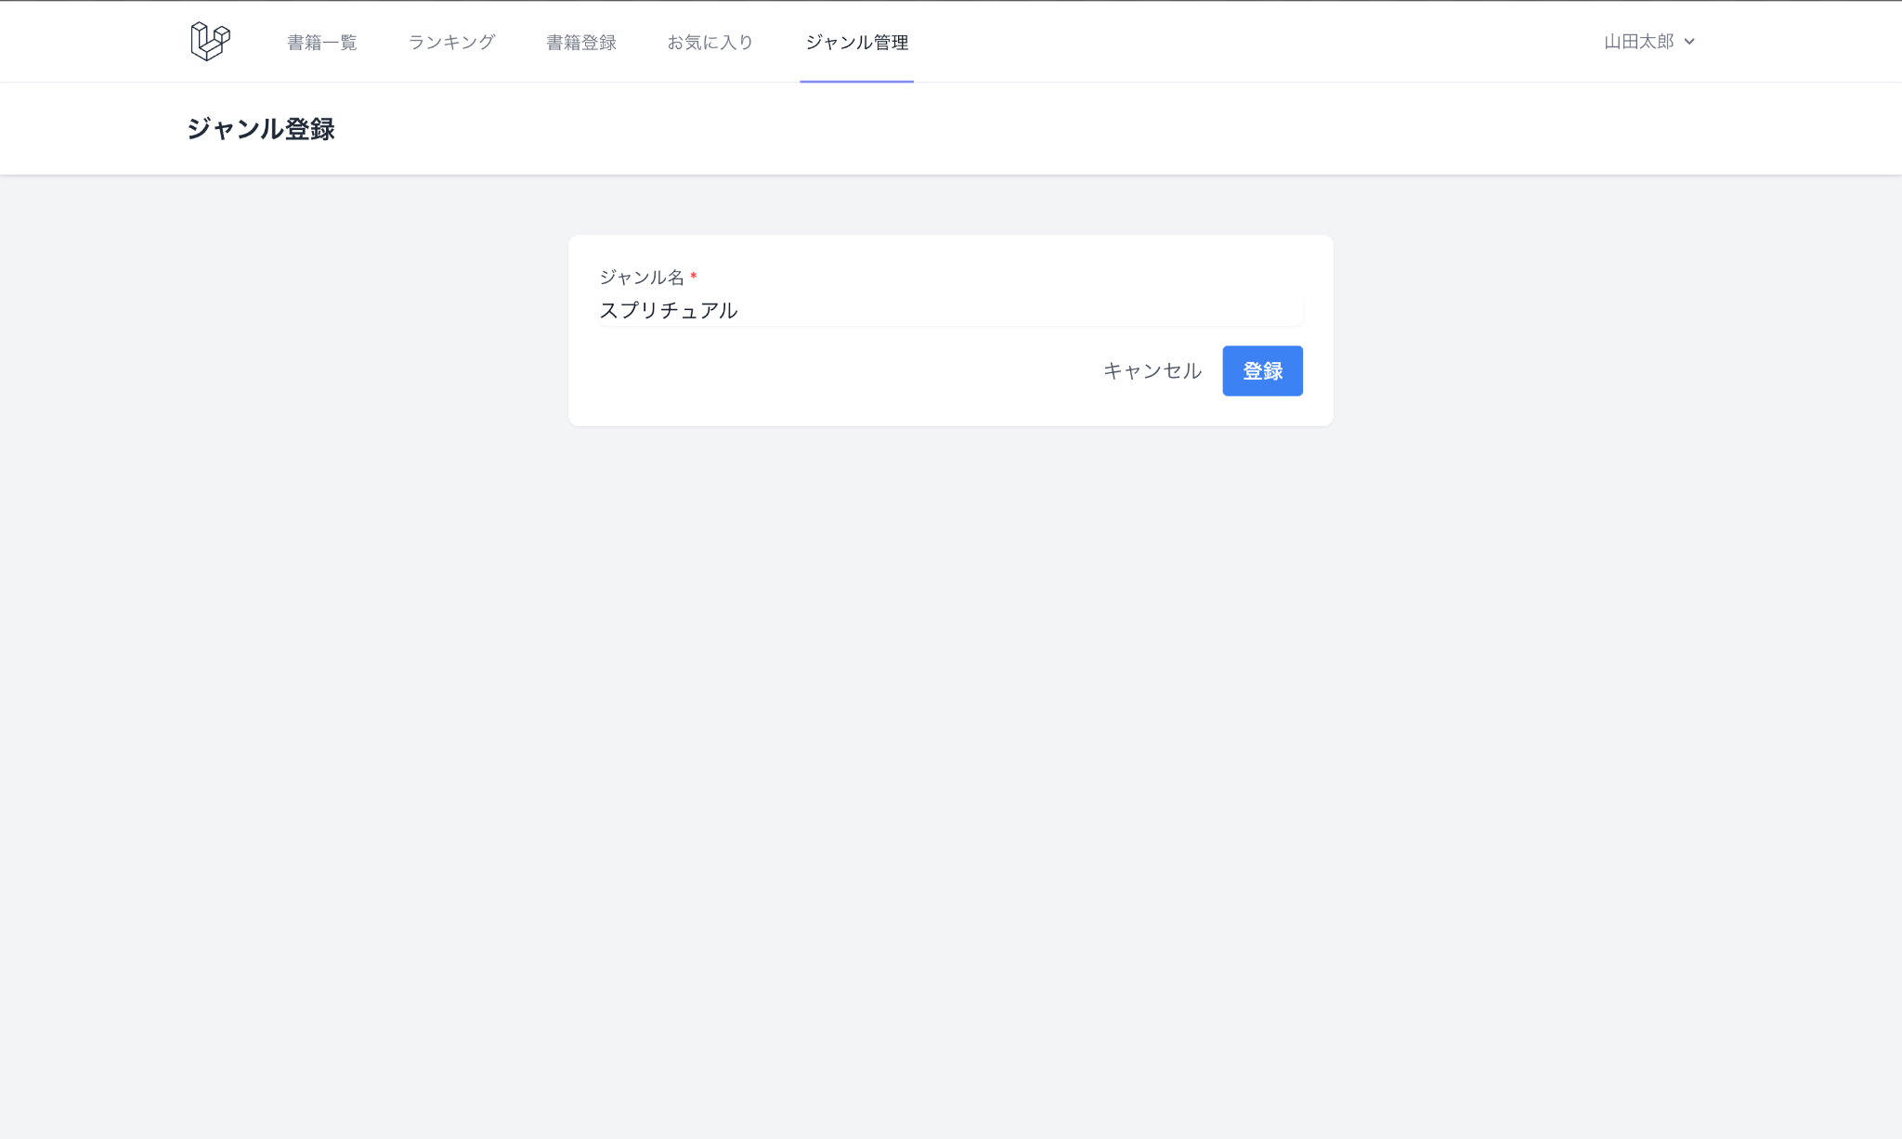
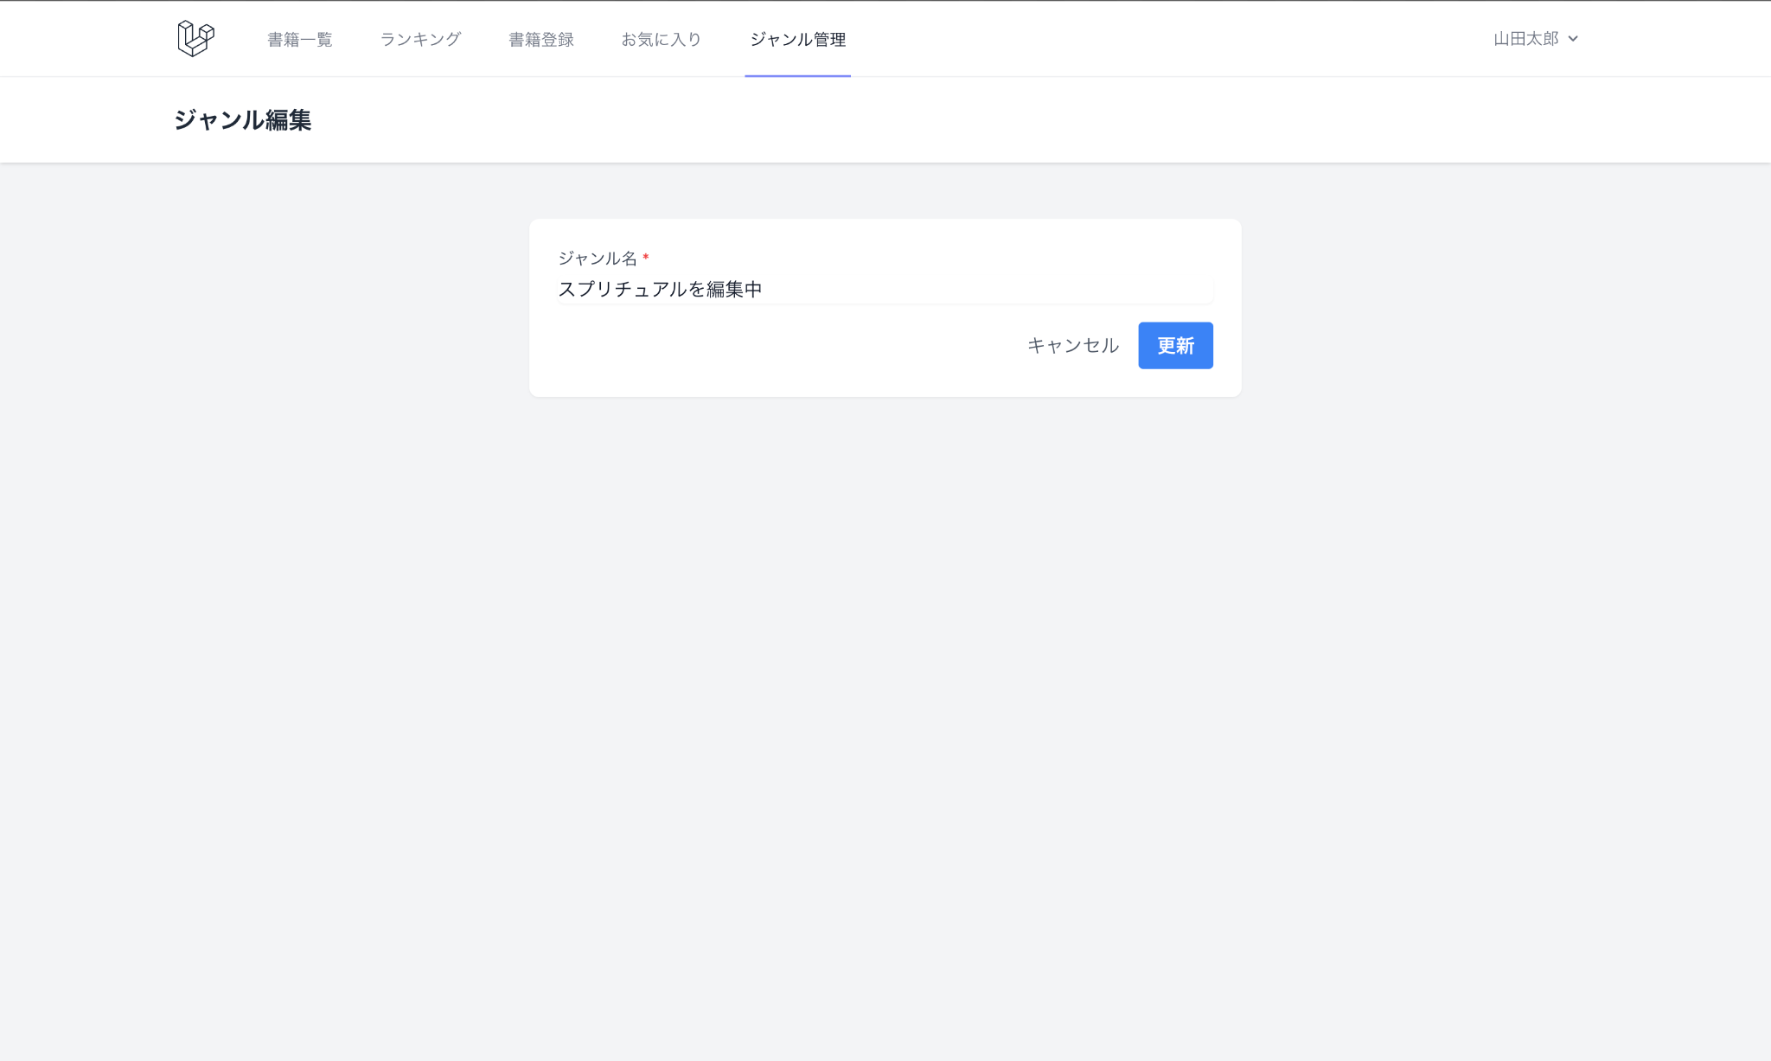
 | ジャンル管理
 | ジャンル一覧画面 | ジャンル詳細画面 |  | ジャンル登録画面 |  | ジャンル編集画面
 | 書籍編集

 | レビュー
 | レビュー投稿画面 | レビュー編集画面
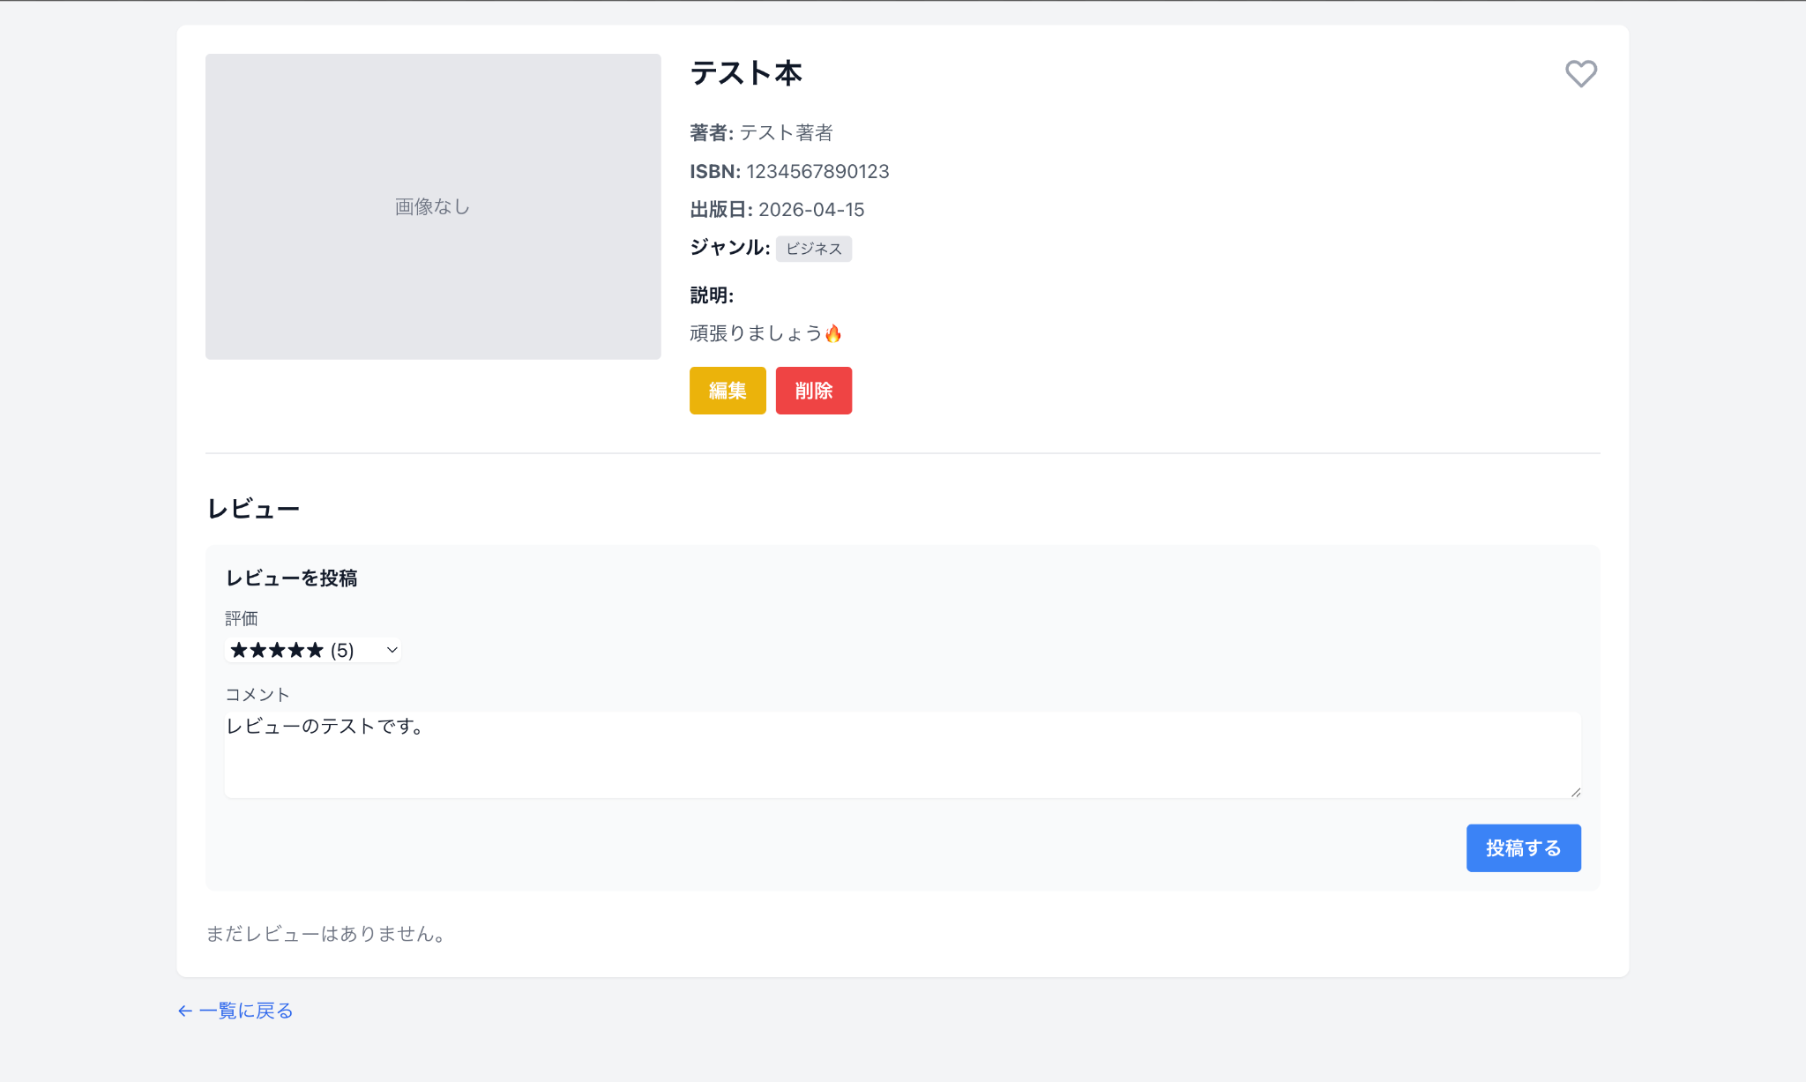
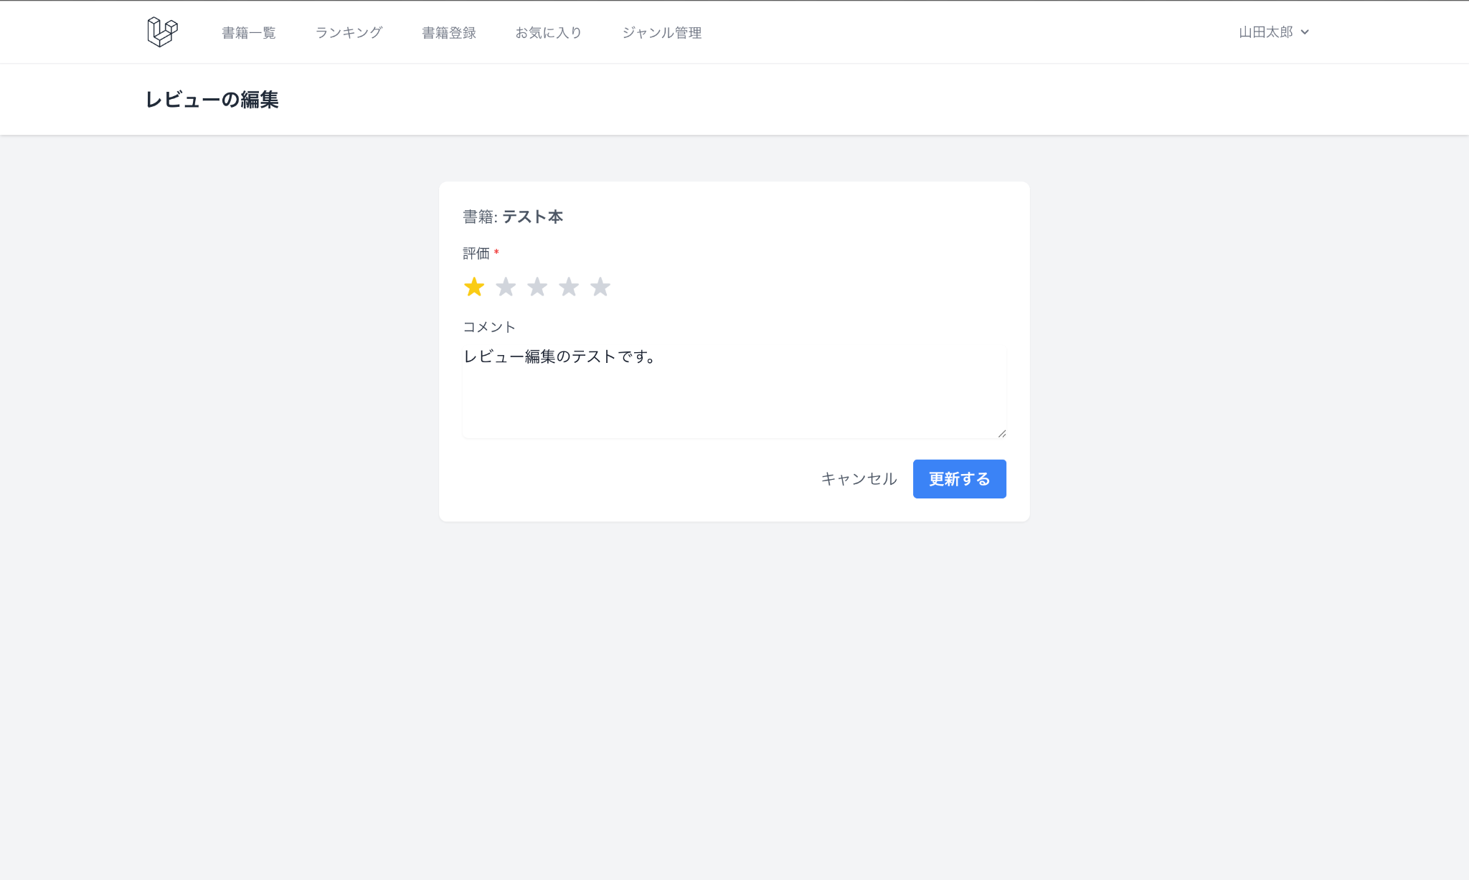

 | お気に入り
 | お気に入り登録画面 | お気に入り一覧画面
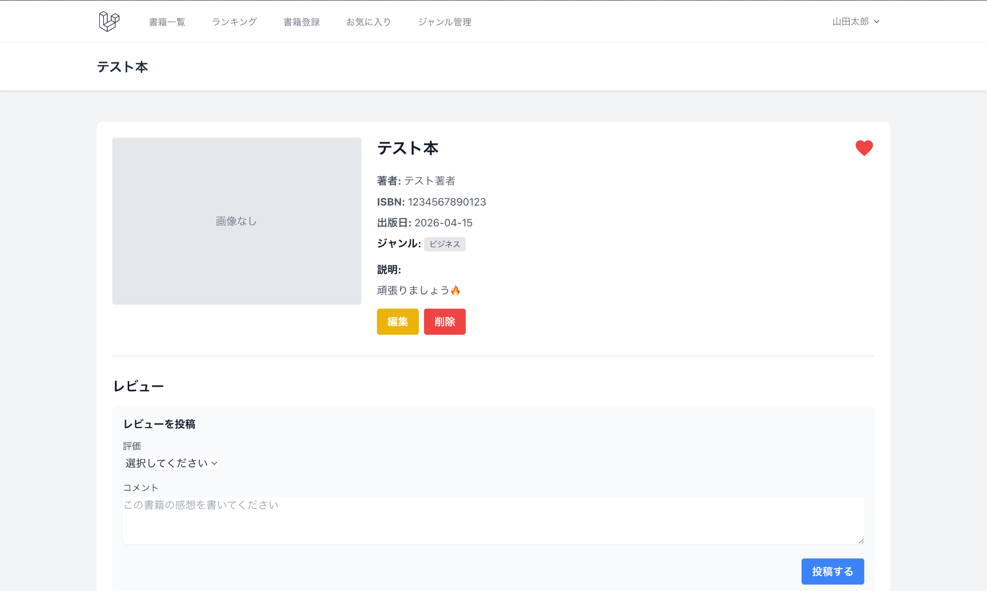
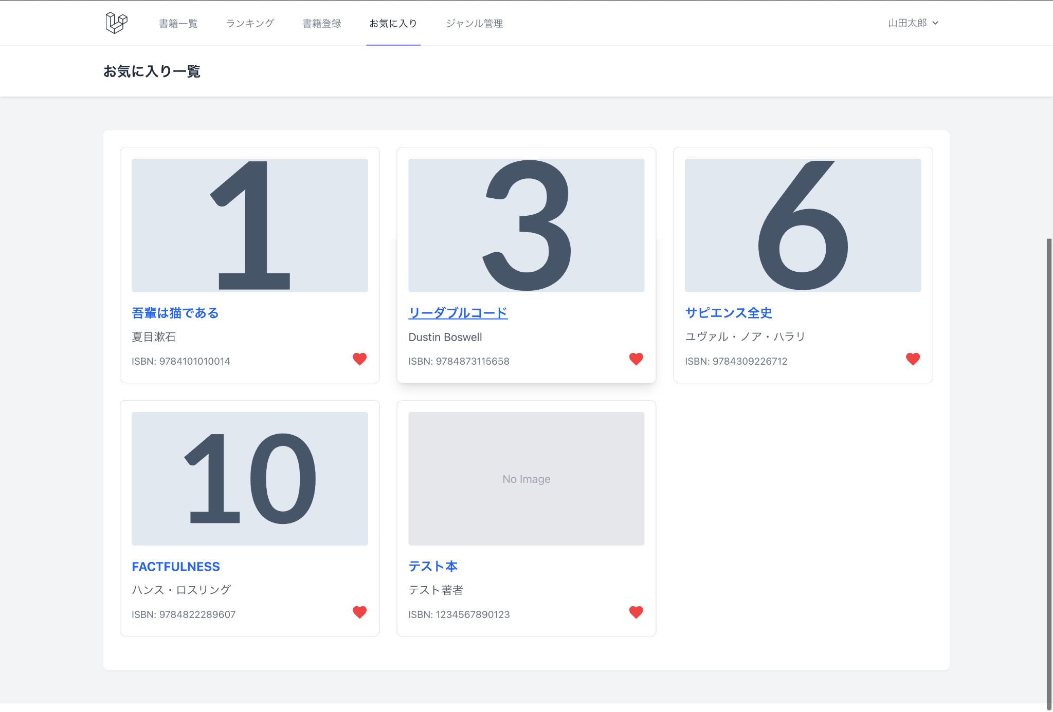

 | ランキング
 | ランキング画面

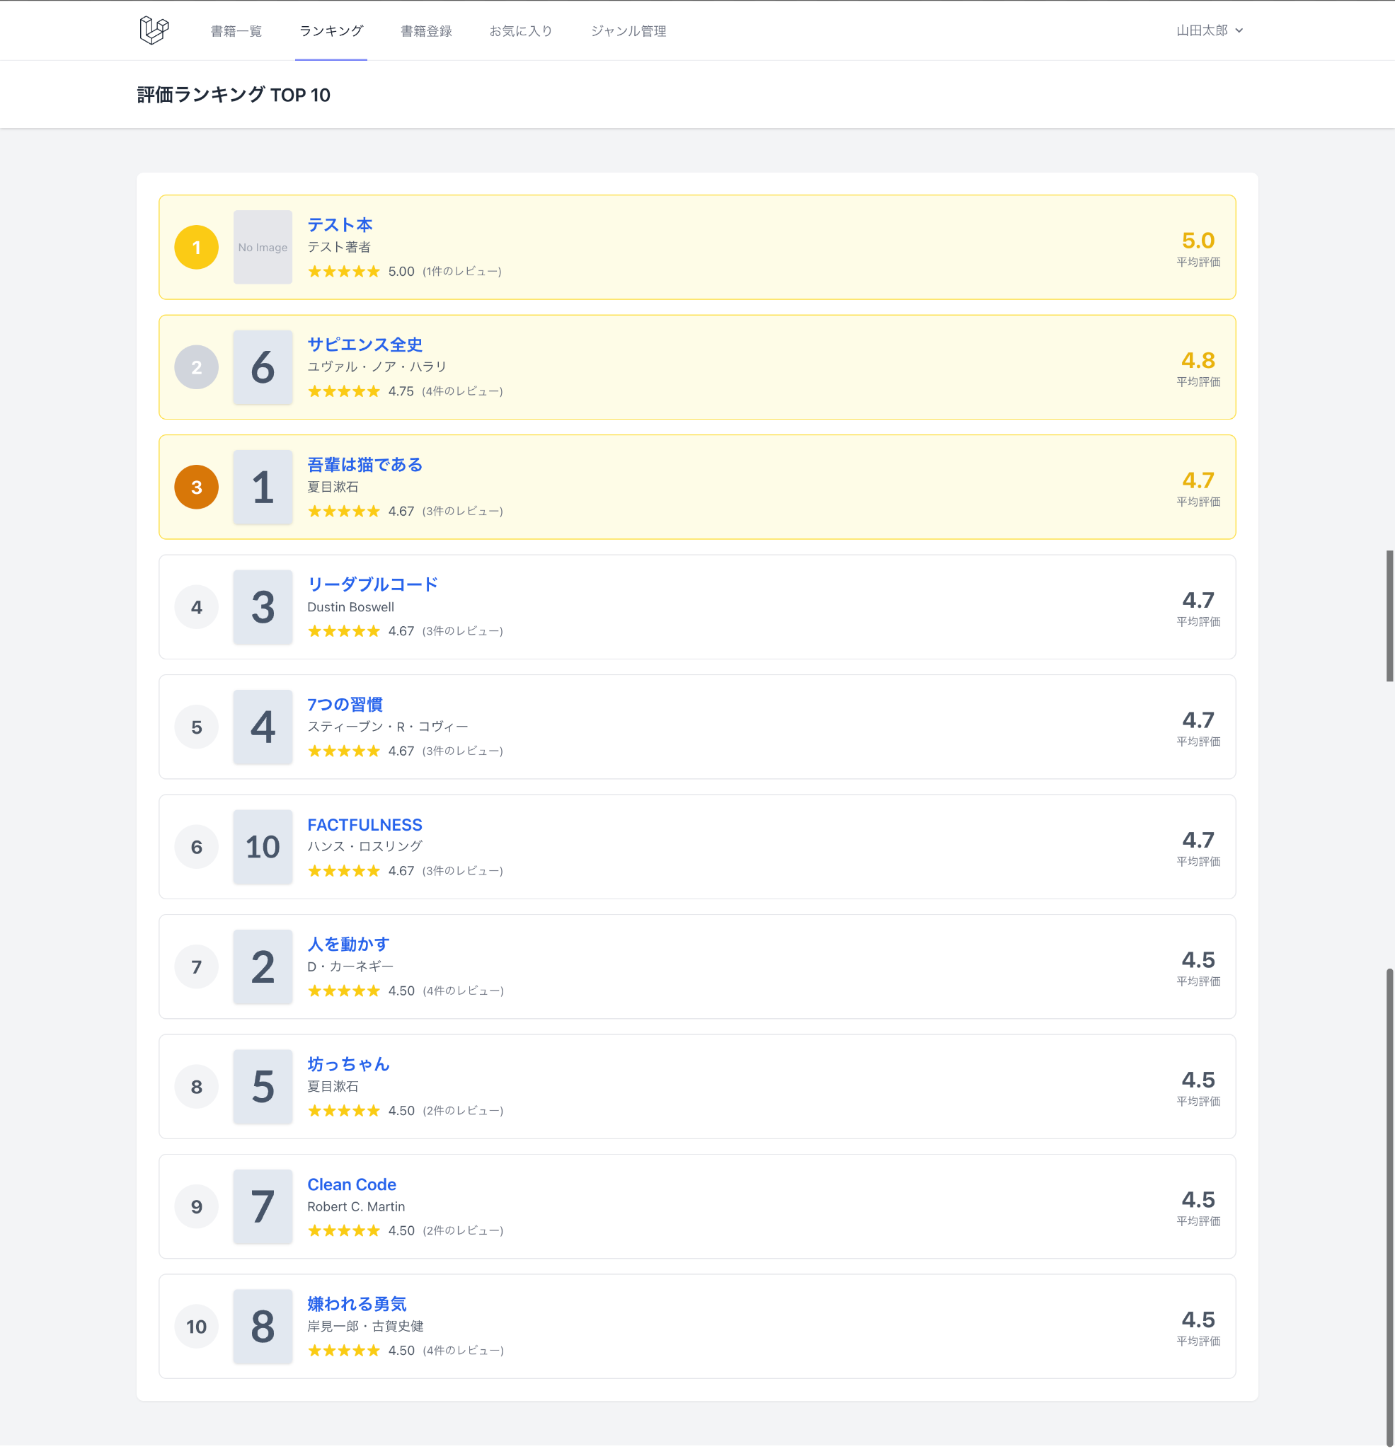

 | 認証
 | 会員登録画面 | ログイン画面
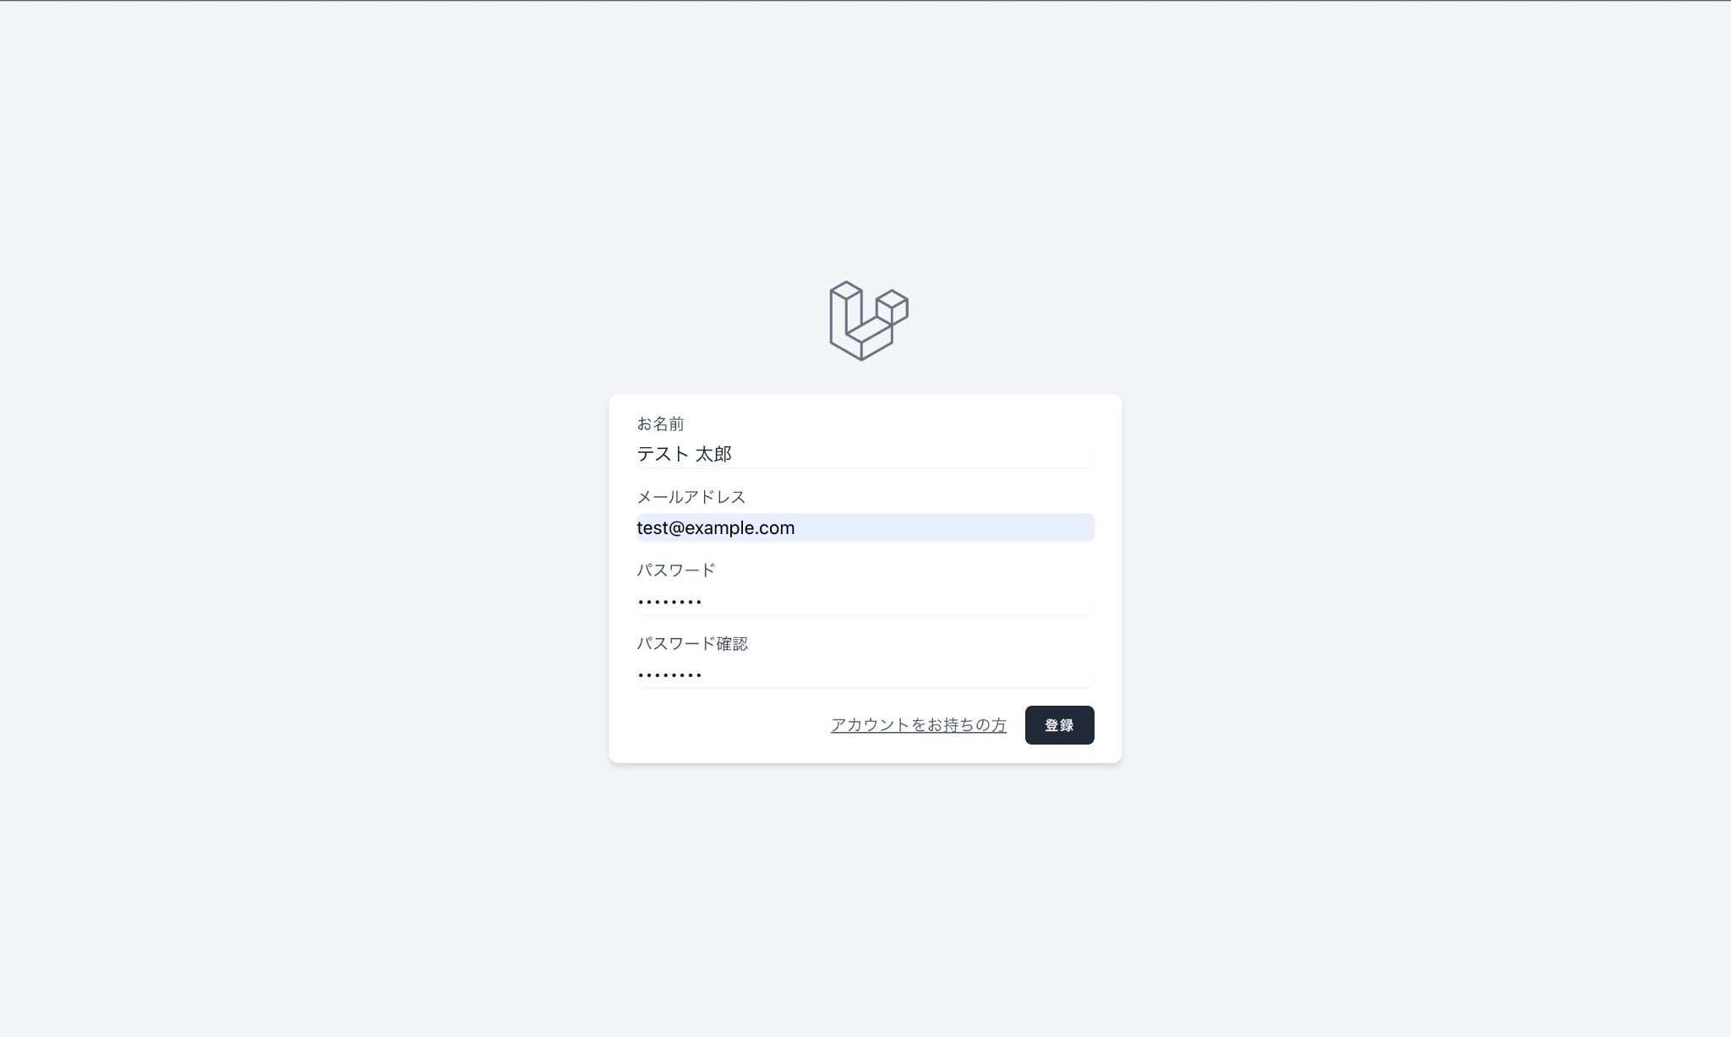
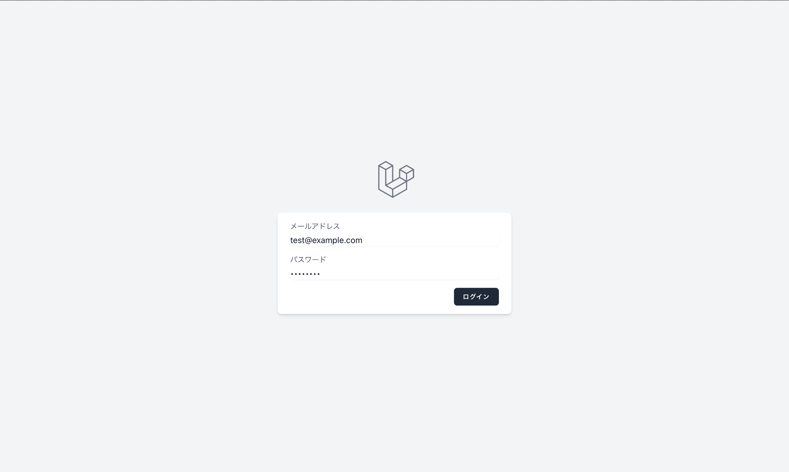

 | ★ 応用機能（変更・追加画面）
 | ★ 書籍一覧画面（検索・フィルタ・ソート・CSV追加） | ★ 書籍登録画面（ISBN検索追加）
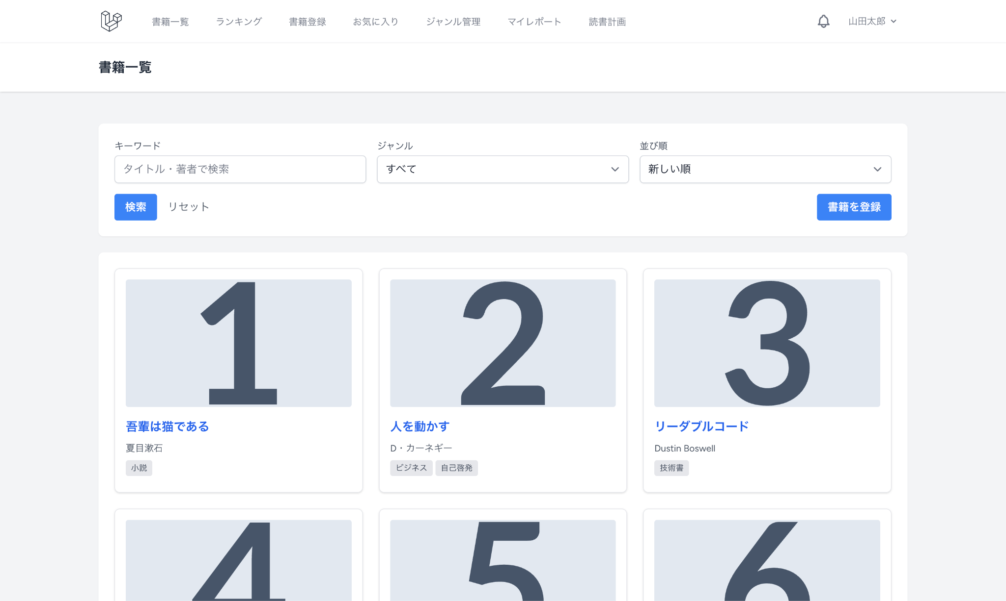
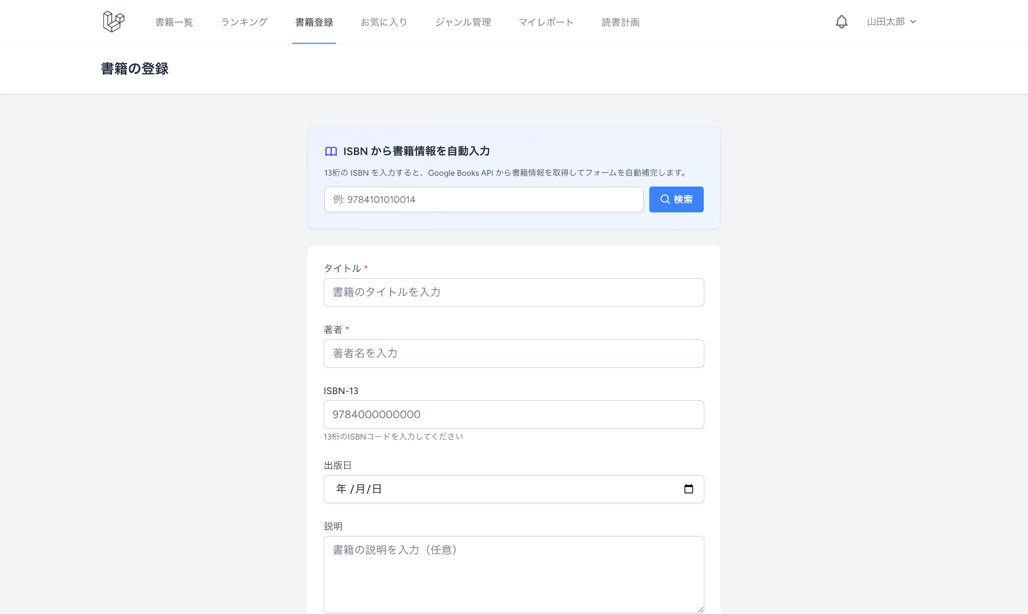

 | ★ マイ読書レポート画面
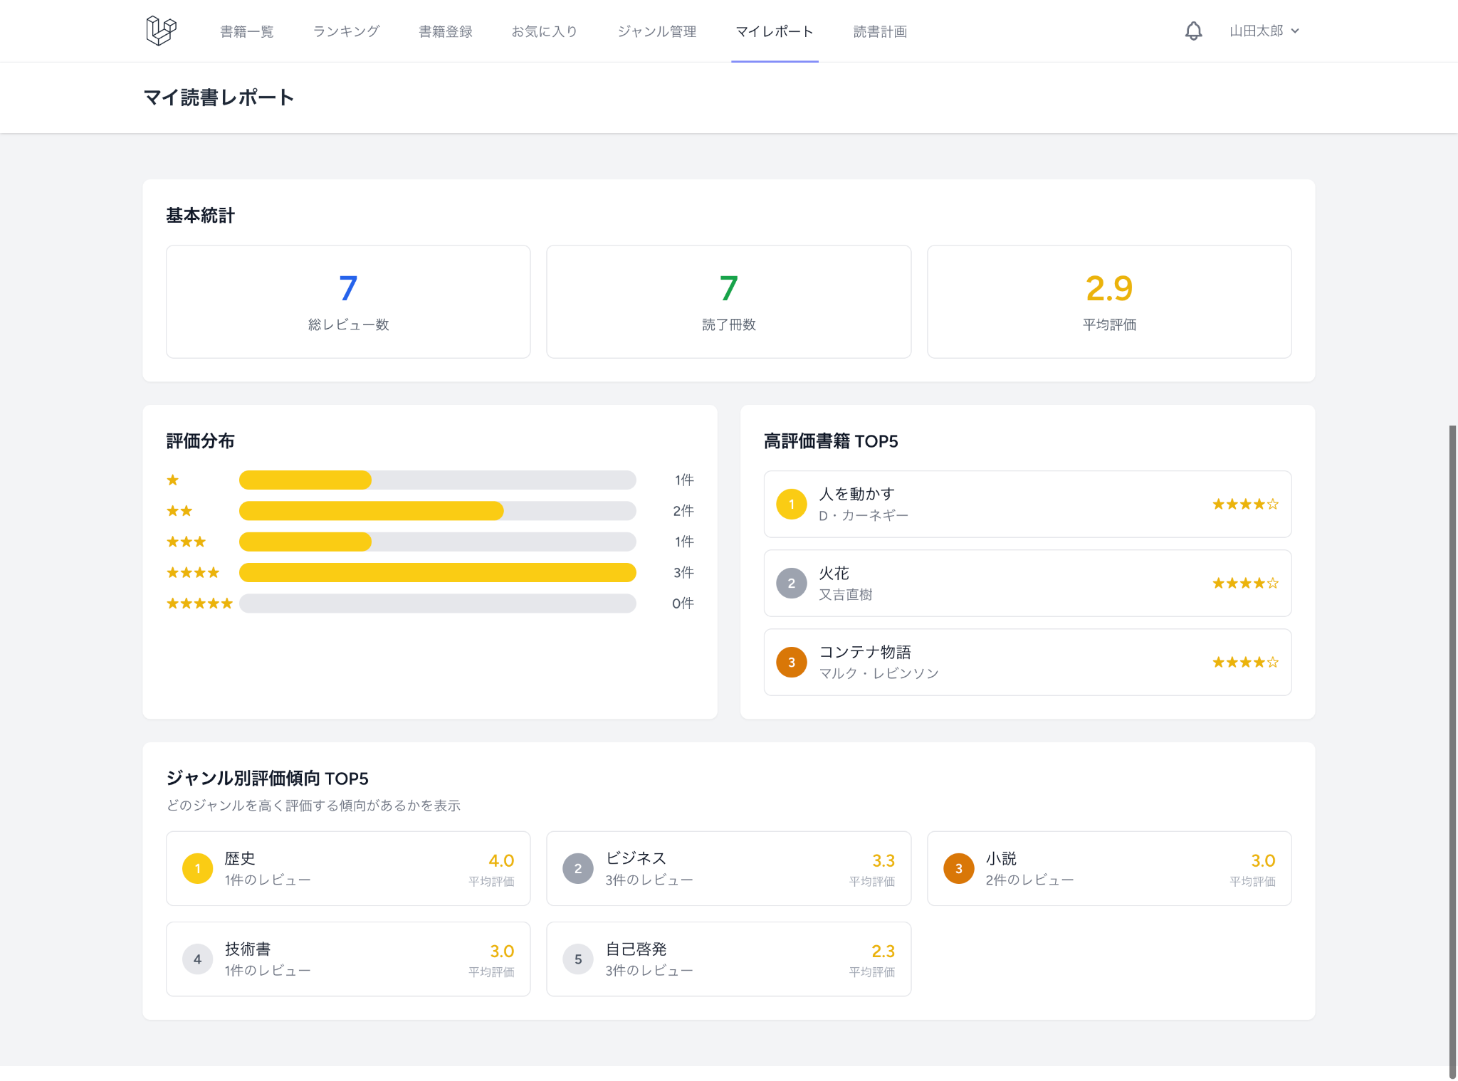

 | ★ 読書計画一覧画面 |  | ★ 読書計画作成画面 |  | ★ 読書計画編集画面
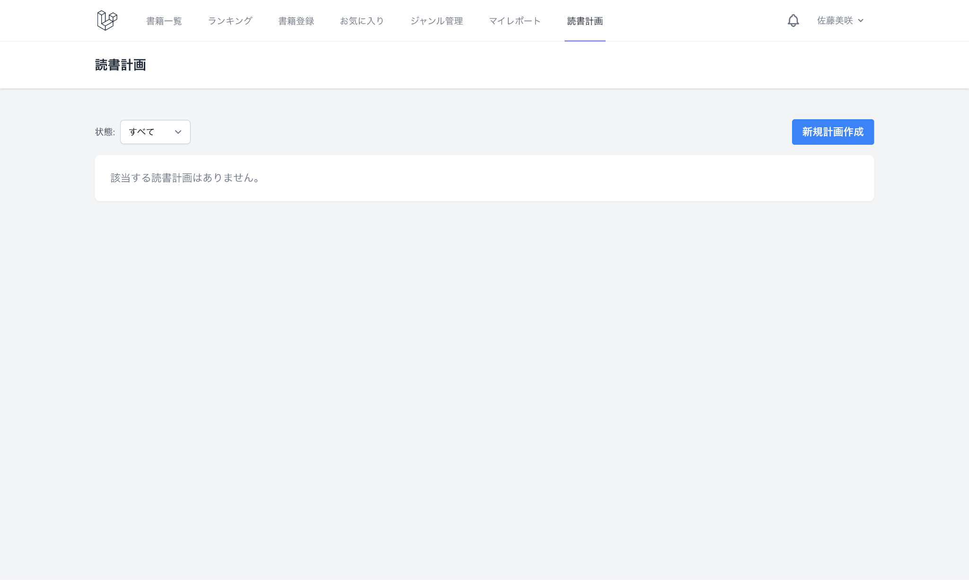
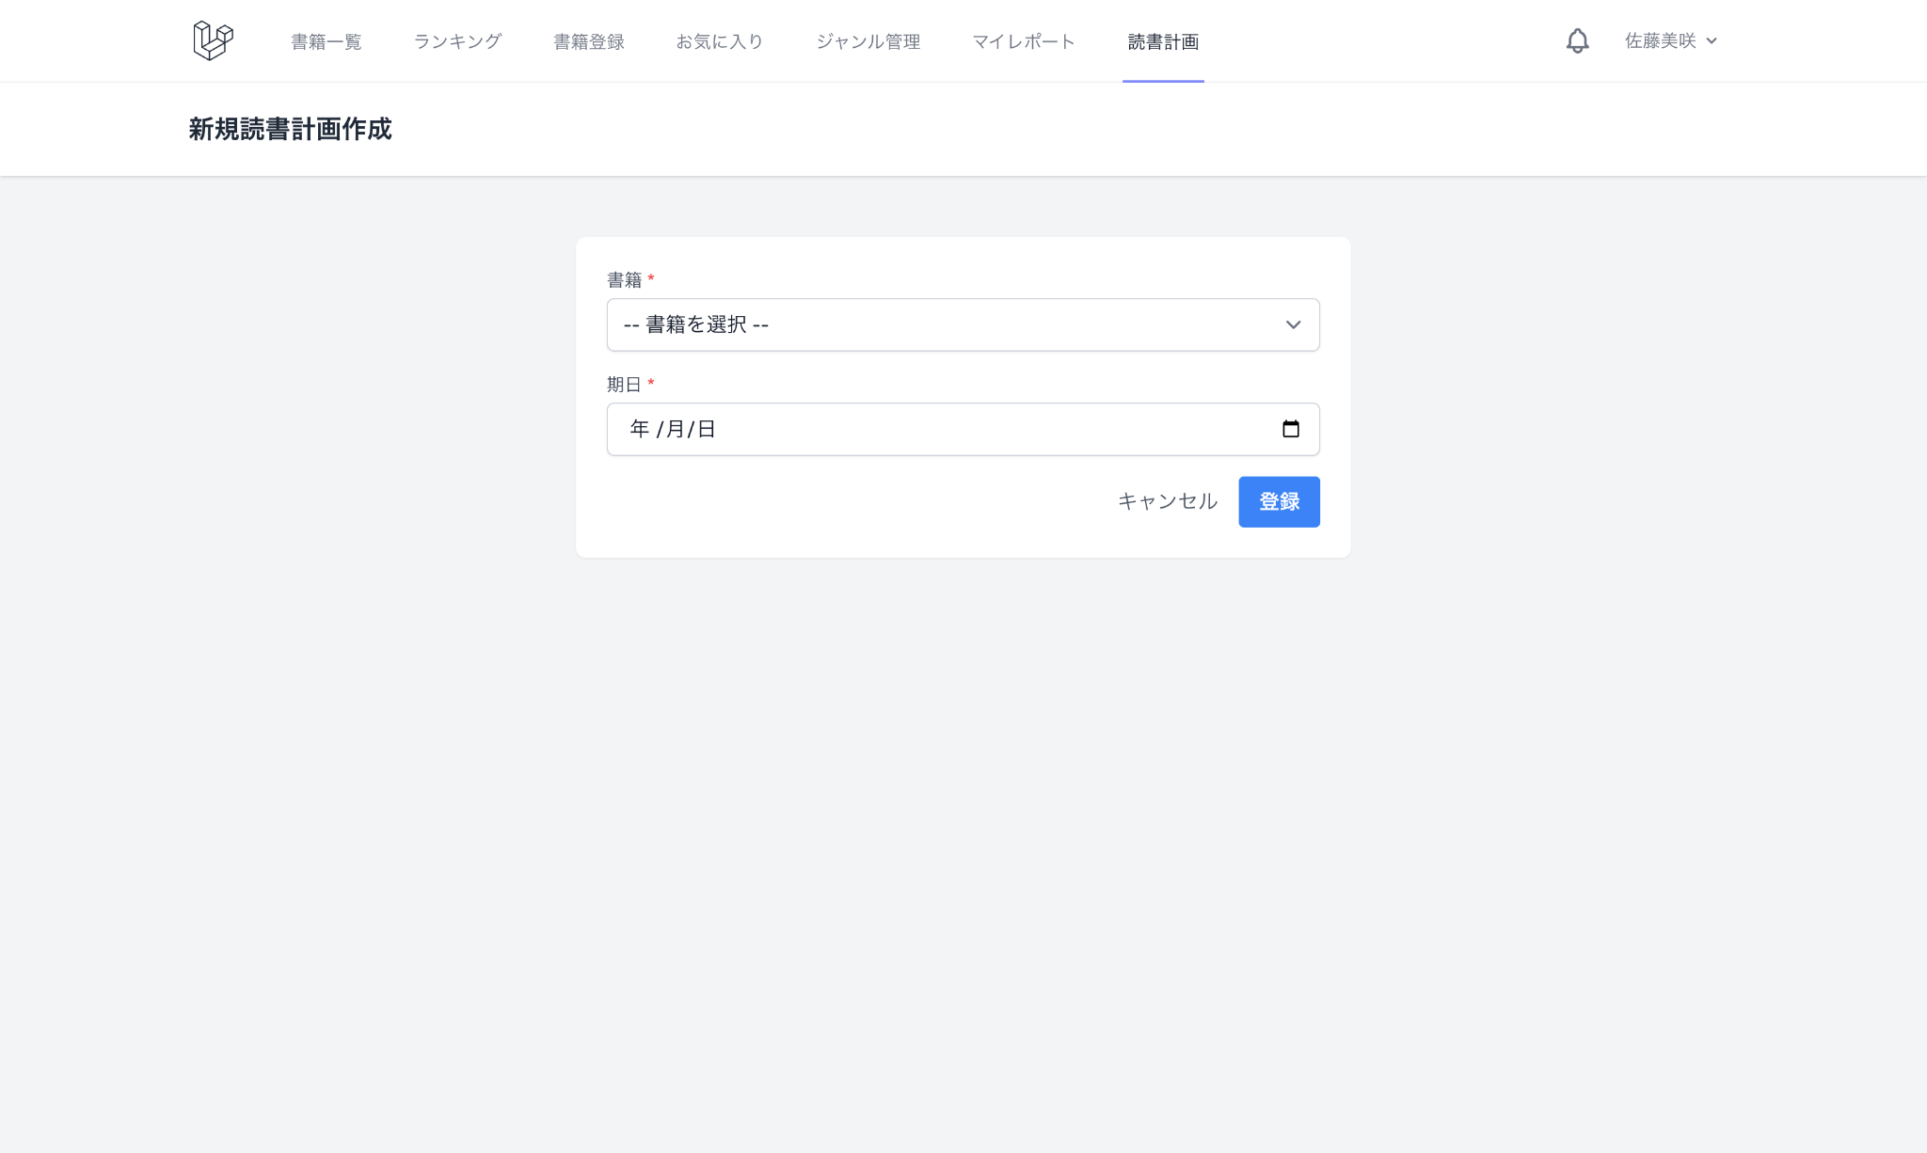
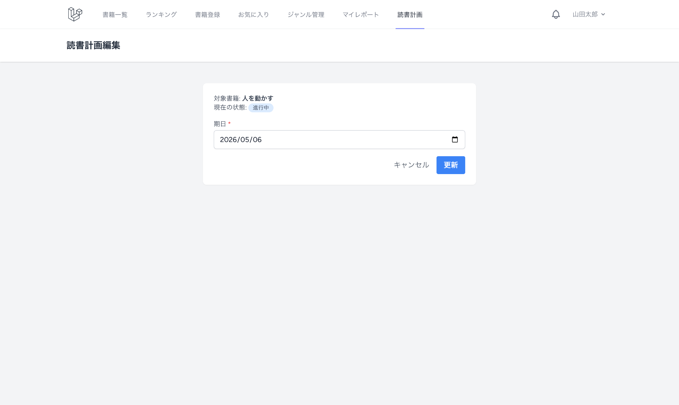

 | ★ 通知一覧画面

